关系图
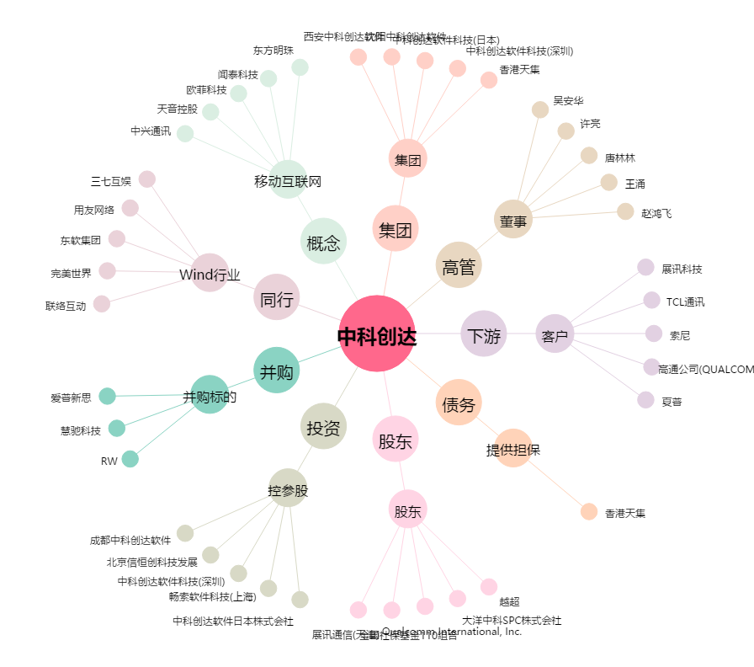
中科创达[300496.SZ] - 关系概览图

